报错记录
报错标题* | 所属分类* | 报错内容(原始日志) | 处理步骤 | 关键字 | 登记人
impala数据源同步没有目标schema(只有default) | 数据交换平台 | 问题：impala数据源同步没有目标schema（只有default） | 原因/处理：schema无权限（未申请下来），需向平台申请 schema 权限后重新同步。 | impala,数据源同步,schema,default,无权限
oracle数据源连接失败 ORA-12505 | 数据交换平台 | 问题：oracle数据源失败，报错：error:ORA-12505, TNS:listener does not currently know of SID given in connect descriptor | 原因/处理：JDBC连接串用SID和SERVICE NAME时格式不同，可将连接地址改为 jdbc:oracle:thin:@<host>:<port>/<database> 尝试。 | ORA-12505,oracle,数据源连接,SID,SERVICE_NAME,JDBC
gtp节点连不上 | 数据交换平台 | 问题：gtp连不上，GTP节点 gtp_stat -node 查看配置 | 原因/处理：检查端口是10252还是10254，telnet ip port 验证连通性。 | gtp,连接失败,gtp_stat,10252,10254,telnet
hdfs kinit 失败 / ICMP Port Unreachable | 数据交换平台 | 问题：hdfs kinit 失败 或者 代码报错 ICMP Port Unreachable | 原因/处理：（系统管理员操作）/etc/hosts 添加映射、/etc/krb5.conf 更新、用到的 krb5.conf 更新（CDH认证更新，交换相应操作）。 | hdfs,kinit,ICMP Port Unreachable,etc/hosts,krb5.conf
Impala/Hive作业运行报认证失败 | 数据交换平台 | 问题：运行Impala、Hive数据源相关作业时，作业运行失败，报错日志提示认证失败，报错详情如下图。 | 原因/处理：要么没放keytab，要么keytab文件有问题，kinit试试。 | Impala,Hive,认证失败,keytab,kinit
脏数据：源文件该行有A列，您尝试读取第B列 | 数据交换平台 | 问题：脏数据，源文件该行有A列，您尝试读取第B列。具体报错详情信息如下。 | 原因/处理： （1）确认源数据文件字段数量与界面配置的取文件入库作业字段数量一致； （2）给采集字段的第A个字段设置datax函数替换换行符。 | 脏数据,字段数量,datax,替换换行符 |  | 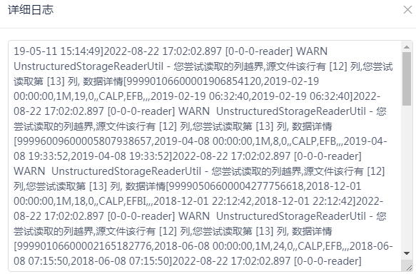 | 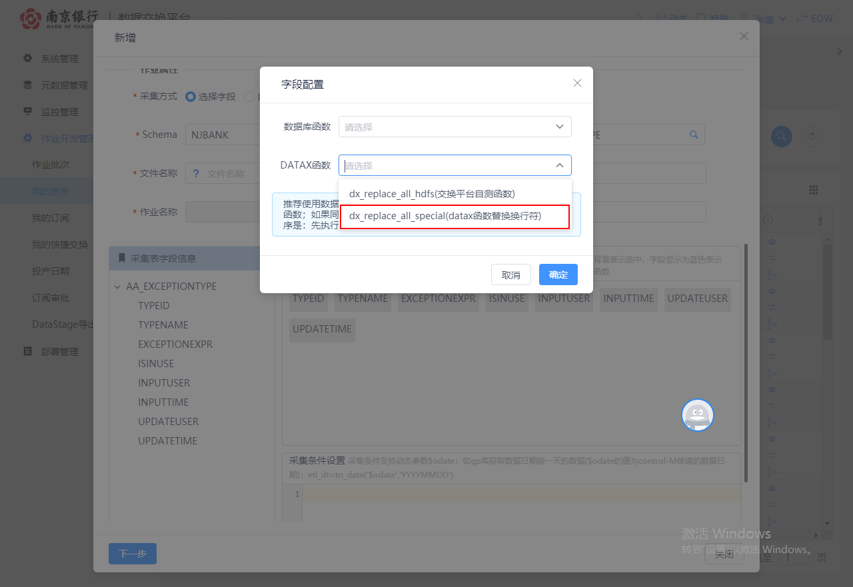
Could not resolve column/field reference: 'part_num' | 数据交换平台 | 问题：Could not resolve column/field reference: 'part_num' | 原因/处理：源表无part_num，目标表有part_num，将part_num设置为分区字段，加载字段取消选择part_num。接下来会报下面一个错误。 | part_num,分区字段,column,field,reference
ERROR processing query：Target table has more columns | 数据交换平台 | 问题：ERROR processing query/statement. Error Code: 0, SQL state: TStatus(statusCode:ERROR_STATUS, sqlState:HY000, errorMessage:AnalysisException: Target table 'dmcrdm_data.t01_corp_basic_info_c' has more columns (96) than the SELECT / VALUES clause and PARTITION clause return (95) | 原因/处理：源表无分区字段，目标表有分区字段，字段无法一一对应。下面两种方法都可解决： (1)修改后置SQL为：insert overwrite table 【table_name1】 partition(part_num) select 【columns】, cast(regexp_replace(substr(etl_dt,1,10),'-','') from 【table_name2】。手动为part_num赋值。 (2)改库对库为抽取入库，目标表多出来的字段赋常量。（只有库对库的字段映射是根据源字段来的，其余都是根据目标字段） | ERROR processing query,分区字段,insert overwrite,part_num,抽取入库
分区字段与数据日期同步方法 | 数据交换平台 | 问题：分区字段与数据日期同步方法 | 原因/处理：后置sql的分区字段 `part_num` 改为 cast(regexp_replace(substr(etl_dt,1,10),'-','') as varchar(30))。 | 分区字段,part_num,etl_dt,regexp_replace,数据日期
抽数失败 permission denied（hdfs无权限） | 数据交换平台 | 问题：抽数失败，permission denied：user＝dtes_usr，Access=WRITE，inode='/'： hdfs：supergroup：drwxr-xr-x 。发布/抽取数据到交换的hdfs无权限 | 原因/处理：存储路径缓存问题。编辑作业，重新选择 nas\hdfs（或重新选择采集工具），保存，运行。 | permission denied,hdfs,Access=WRITE,存储路径,重新选择
ERROR: invalid byte sequence for encoding "UTF8" | 数据交换平台 | 问题：ERROR: invalid byte sequence for encoding "UTF8": 0xd5 0xc5 | 原因/处理：抽取/取文件的编码问题（gbk\utf8）。 | invalid byte sequence,UTF8,编码,gbk
ORA-00904: "TO_DATE": 标识符无效 | 数据交换平台 | 问题：java.sql.SQLSyntaxErrorException: ORA-00904: "TO_DATE": 标识符无效 | 可能原因/处理：Oracle字段为小写，查询语句自动转成大写查询，Oracle严格区分大小写。应修改源数据字段名为大写。 | ORA-00904,TO_DATE,标识符无效,Oracle,字段大小写
旧作业展示为空 | 数据交换平台 | 问题：旧作业展示为空 | 原因/处理：数据源同步，识别到表删除，该表相关交换作业作业查询不到信息。应重新建表，交换数据源同步，旧作业信息即可查询到。 | 旧作业,展示为空,数据源同步,表删除,重新建表
删除作业将所有作业版本全删掉了 | 数据交换平台 | 问题：删除作业，将所有作业版本全删掉了。应只删除最新版本。 | 原因/处理：（系统管理员操作）查看发布表及发布清单表，能查询到该作业旧版本信息，将版本号最新的记录 is_latest 字段改为 'Y'。（代码缺陷未找到） | 删除作业,版本,is_latest,发布清单
pxf卸数失败：无权限建外表 | 数据交换平台 | 问题：pxf卸数失败，提示无权限建外表 | 原因/处理：（系统管理员操作）pxf的外表权限赋给 dmrdm_usr。 | pxf,卸数,无权限,外表,dmrdm_usr
gppxf脚本执行异常：protocol "pxf" does not exist | 数据交换平台 | 问题：gppxf脚本执行异常: psql:/home/dtes_usr/sunline/executor/sql/m_ev_acct_bal_happ_dtl_gp_1673598303315.sql:63: ERROR: protocol "pxf" does not exist | 原因/处理：gp切库，pxf每季度需要重启。 159.1.41.222：gpadmin/gpadmin 操作参考：svn://159.1.65.75/南京银行数据平台项目群/07-平台开发组/17-数据交换系统建设项目/06第三方工具相关材料/PXF/安装PXF全过程.txt | pxf,protocol pxf does not exist,gp切库,pxf重启
GP卸数失败：gpfdist脚本执行异常 | 数据交换平台 | 问题：GP卸数失败，提示gpfdist脚本执行异常：xxx psql：未找到命令 | 原因/处理：（系统管理员操作）gpfdist是否正常启动：ps -ef | grep gpfdist； 检查 Executor 的 application.properties 中的 gpfdist.lib.path 和 gpfdist.bin.path 路径配置是否正确。 | gpfdist,psql,未找到命令,application.properties,路径配置
datax写入效率慢 | 数据交换平台 | 问题：datax写入效率满 | 原因/处理：可能表有索引，影响写入速率（大数据不需要索引），可在前置sql删除索引、后置sql新增索引。 | datax,写入效率,索引,前置sql,后置sql
datax提示缺失表达式 | 数据交换平台 | 问题：datax提示缺失表达式 | 原因/处理：字段中包含数据库关键字/敏感字符。 | datax,缺失表达式,关键字,敏感字符
交换到文件gtp文件传输作业失败 | 数据交换平台 | 问题：运行订阅--交换到文件gtp文件传输作业失败，详情报错信息如下 | 原因/处理：检查gtp节点文件路径。 （系统管理员操作）查看updir、downdir是否存在，重配，gtp安装目录执行 . setp --> gtp -b： cd /home/dtes_usr/client/gtp/TongGTP6.1 . setp gtp -b | gtp,文件传输,updir,downdir,setp
gtp传输失败 | 数据交换平台 | 问题：gtp传输失败 | 原因/处理：安装目录下的 gtp_errormsg.xml 查看状态码；log/gtp_clientbroker.log 查看日志。 | gtp,传输失败,gtp_errormsg.xml,gtp_clientbroker.log
gtp无法启动：GTP check license error | 数据交换平台 | 问题：gtp无法启动，输入gtp，回车，提示 GTP check license error：License Version error！ | 原因/处理：安装目录下的 license.dat 有问题，从别的服务器复制一份过来，停止、启动、编译gtp。 | gtp,无法启动,license.dat,License Version error
GTP gtp_uploadDir failed errno=-6261 | 数据交换平台 | 问题：GTP gtp_uploadDir failed,errno=[-6261] | 原因/处理：目标节点文件路径要以/UpDir参数开头。 1）查看一个安装GTP的节点，查看错误代码6261：cd /home/dtes_usr/client/gtp/TongGTP6.1；vim gtp_errormsg.xml；/6261 2）查看DownDir、UpDir参数路径：cat /home/dtes_usr/client/gtp/TongGTP6.1/etc/gtp_client_broker.conf | gtp_uploadDir,-6261,UpDir,DownDir,gtp_client_broker.conf
CTM作业名长度超限 EM50004E | 数据交换平台 | 问题：File Name - Error: EM50004E Maximum length for that value should be 0-64 | 原因/处理：ctm作业长度限制，同时交换会对作业名称增加部分前后缀，ctm结束标志会增加-end后缀。应修改作业名称长度。 | CTM,EM50004E,长度限制,作业名称,-end
CTM作业同步失败 | 数据交换平台 | 问题：报错“以下装数任务同步成功:以下装数任务同步失败:CTM作业同步失败.” | 原因/处理：检查ctm日志：tail -200f /home/weblogic/sunline/ctm/ctm.log。可能为以下几种情况： a)（系统管理员操作）管理端ctm服务挂了：cd /home/weblogic/sunline/ctm；sh /home/weblogic/sunline/ctm/restart.sh b)日志错误：folder定义失败，交换批次前缀必须与application相同。 c)日志错误：前置条件 itl_edp_fl_change_detail_newvalue-end 前面多了个空格 | CTM,作业同步失败,ctm.log,restart.sh,folder定义失败,前缀,空格 |  |  |  | 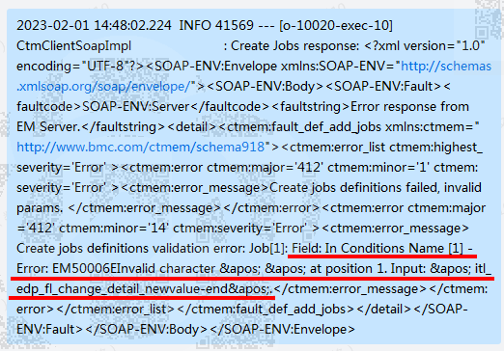
前端导出部署包 gateway time out | 数据交换平台 | 问题：前端导出部署包，由于时间过长，前端F12提示：gateway time out | 原因/处理：（系统管理员操作）修改 nginx.conf 配置文件的 keep_alive_timeout 属性，值改大，默认60s，修改后重启。 | 部署包,gateway time out,nginx,keep_alive_timeout
部署包导入失败：A different object with the same identifier value | 数据交换平台 | 问题：部署包导入失败，提示：A different object with the same identifier value was already associated with the session：字段带租户编号 | 原因/处理：重建数据源，重建作业。 | 部署包导入失败,identifier value,租户编号,重建数据源
导入部署包失败：唯一冲突 | 数据交换平台 | 问题：导入部署包失败，日志显示唯一冲突 | 原因/处理：（系统管理员操作）select * from user_indexes where index_name = '索引名称';（投产日历、批次是逻辑删），然后修改逻辑删标识。 | 部署包,唯一冲突,user_indexes,逻辑删
部署失败 could not execute batch | 数据交换平台 | 问题：部署失败,could not execute batch | 原因/处理：通过后台日志定位报错代码，一般为数据库字段长度不够。 alter table DD_DBTODB_FIELD modify (s_field_alias varchar2(2000) ) | could not execute batch,部署失败,字段长度,alter table
界面报错：查询装数定义[id]异常 | 数据交换平台 | 问题：查看或编辑作业，界面报错：“查询装数定义[id]异常，详情见后台日志信息” | 原因/处理： 1）（系统管理员操作）本地调试。本地环境新建同一个订阅作业：订阅表 dl_load_define；发布清单 BDIP_PUB_FILE_INFO；发布表 de_query_define；关联关系 dld.pub_file_info_id = bpfi.id、dqd.id = bpfi.job_id。单步调试问题定位到 meta_table 表版本与 dl_load_define.table_id 不匹配。 2）查看元数据同步记录。目标表(版本2)被删除，元数据同步后会将该表之前所有版本都删除，后来重新建表、重新同步，该表版本号为1。应新建作业，重新选择目标表(版本1)。 | 查询装数定义,界面报错,meta_table,table_id,版本,元数据同步
删除作业名后仍显示存在重名作业 | 数据交换平台 | 问题：已经删除对应的作业名但依旧显示存在重名作业 | 原因/处理：删除发布作业，删除了最新版本作业后，没有更新发布清单表历史版本的 is_latest 字段为 'Y'。 (1)发布作业表查询作业ID：select dqd.id, dqd.name, dqd.is_latest, dqd.is_del from de_query_define dqd where job_type = 'DES' and name like '%odm_a_orm_rs_mot%' (2)根据job_id查询发布清单表：select bpfi.id, bpfi.job_id, bpfi.is_latest, bpfi.is_del from BDIP_PUB_FILE_INFO bpfi where job_id in ('I1f81ac09864e819701864e90d4060004','') for update 手动改 is_latest 字段为 'Y' | 重名作业,is_latest,de_query_define,BDIP_PUB_FILE_INFO,发布清单
ORA-01653 表空间无法扩展 | 数据交换平台 | 问题：ERROR: ORA-01653: 表 DTES_USR.PF_OPERATIONLOG 无法通过 128 (在表空间 USERS 中) 扩展 | 原因/处理： （1）查看USER表空间使用率：select a.TABLESPACE_NAME "名称", total/(1024*1024) "空间大小", free/(1024*1024) "剩余大小", round((total - free)/total,4)*100 "使用率" from (select tablespace_name, sum(bytes) free from dba_free_space group by tablespace_name) a, (SELECT tablespace_name, sum(bytes) total from dba_data_files group by tablespace_name) b where a.TABLESPACE_NAME = b.TABLESPACE_NAME （2）检查表空间是否自动扩展：select file_name,tablespace_name,autoextensible, maxbytes from dba_data_files where tablespace_name='USERS'; （3）增加自动大小拓展的表空间文件（数据库机器有磁盘空间，但是表空间满了）：alter tablespace USERS add datafile '/home/oracle/app/oracle/oradata/DTEXSYS/users05.dbf' size 1000M autoextend on next 500M MAXSIZE unlimited; | ORA-01653,表空间,无法扩展,dba_free_space,dba_data_files,autoextensible
GP权限：permission denied（gpfdist外表） | 数据交换平台 | 报错信息：permission denied: no privilege to create a readable gpfdist(s) external table | 原因：当前gp用户无权限创建一个只读外表。 | GP,permission denied,gpfdist,external table,只读外表
GP权限：permission denied（pxf协议） | 数据交换平台 | 报错信息：permission denied for external protocol pxf | 原因：gp用户无权限使用pxf建外部表，uat请联系交换平台负责人赋权，生产环境请联系谢玉宝(13739186551)。 | GP,permission denied,pxf,外部表,赋权
coordinator could not finished before job timeout | 数据交换平台 | 报错信息：coordinator could not finished before job timeout | 原因：运行超时，请联系【交换平台负责人】修改限制运行时间。 | coordinator,job timeout,运行超时,限制运行时间
Find table without partition yet partition_date existed | 数据交换平台 | 报错信息：Find table without partition yet partition_date existed, abort. | 原因：非分区表，但选择了分区字段。 | partition,分区,非分区表,分区字段
Unexpected exception: Partition 分区异常 | 数据交换平台 | 报错信息：Unexpected exception: Partition | 原因：分区异常，请检查重跑分区是否存在。 | Partition,分区异常,重跑分区
DataStage抽数的头作业报错 | TO层报错 | 调度名为 inf_*_batch*。DataStage头作业分为两种：以time结尾为定时作业（空跑，基本不会报错）、以batch结尾为轮询作业（通过sql语句去源系统数据库找结束标识数据），轮询头作业报错了都是源系统结束标识数据未生成好。 | 需要找源系统处理好后重跑头作业。 | DataStage,头作业,inf_*_batch*,轮询,结束标识 |  | 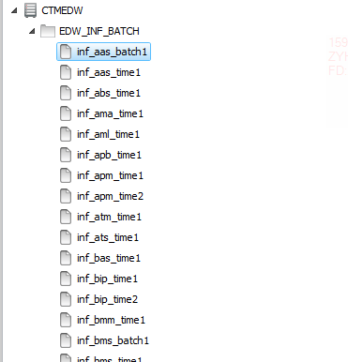
源系统推文件作业-oss取文件(模块ok)报错 | TO层报错 | 调度名涉及系统：ext_ifl_*_ready、ext_cmk_*_ready、ext_ifo_*_ready、ext_dmk_*_ready、ext_ifa_*_ready、ext_ifs_*_ready、ext_pqm_*_ready、ext_ifp_*_ready、ext_xxh_*_ready、ext_ife_*_ready、ext_xlr_*_ready、ext_dcs_*_ready、ext_iff_*_ready、ext_ifc_*_ready、ext_dcc_*_ready、ext_acs_*_ready | 使用 get_ready_oss.sh 的shell去轮询模块ok文件，轮询成功后，后续的ext作业才会去取文件，需要找源系统说模块ok文件没好，等源系统处理好后重跑调度。 | oss取文件,模块ok,get_ready_oss.sh,ext_*_ready,轮询 |  | 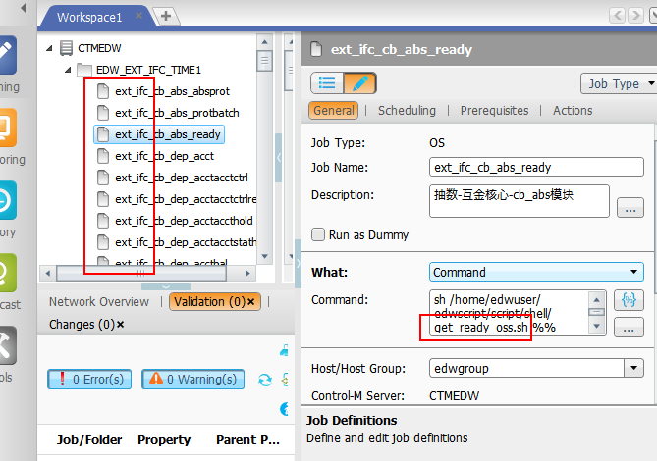
源系统推文件作业-oss取文件(单表ok)报错 | TO层报错 | 调度名涉及系统：ext_ifl*、ext_ifo*、ext_cfc*、ext_dmk*、ext_amm*、ext_ife*、ext_pcs*、ext_ifc*、ext_mbs*、ext_wis*、ext_rpa*（注意查看跑批命令是使用的 get_file_oss_ok.sh） | 使用 get_file_oss_ok.sh 的shell去轮询单表ok文件，需要找源系统说单表ok文件没好，等源系统处理好后重跑调度。 | oss取文件,单表ok,get_file_oss_ok.sh,轮询
源系统推文件作业-gtp推文件报错 | TO层报错 | Gtp有集成到数据交换平台（可使用调度配置依赖），但是存量的都没有合并到交换平台，新增的也不一定在交换平台，这部分跟调度是分开的，gtp会定时放好文件到数仓Nas盘，如有报错需详细看报错日志。 | 详细看报错日志定位问题。 | gtp推文件,Nas盘,数据交换平台,报错日志
源系统推文件作业-ftp取文件报错 | TO层报错 | 调度名涉及系统：ext_crd* --零售条线、ext_hrs* --运营条线 | 使用shell去取的文件，并将文件进行改名，需要找源系统说文件没取到，等源系统处理好后重跑调度。 | ftp取文件,ext_crd*,ext_hrs*,文件改名 |  | 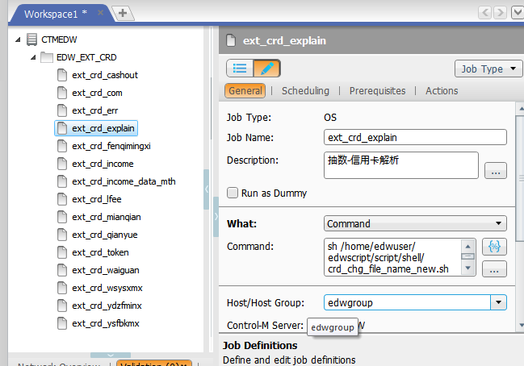
DataStage查看报错日志 | TO层报错 | 生产服务器：Ip：132.1.96.38,132.1.96.39；用户：edwuser | 登录生产服务器（edwuser）查看 DataStage 报错日志。 | DataStage,报错日志,132.1.96.38,132.1.96.39,edwuser
ds作业未导入 | TO层报错 | DataStage 作业未导入（报错常见原因之一）。 | 重新导入ds作业即可（编译看第三大点的2.1-2.4步骤）。 | ds作业,未导入,DataStage,重新导入
ds作业未编译 | TO层报错 | DataStage 作业未编译（报错常见原因之一）。 | 重新编译即可（编译看第三大点的2.1-2.4步骤）。 | ds作业,未编译,DataStage,重新编译
作业抽数报错-查看抽数日志 | TO层报错 | 抽数日志会显示一个DataStage作业的起始日志；通过 dsjob -lognewest 工程名 表名 命令可查出结束日志序号（例如：dsjob -lognewest edw_brp brp_salon_activity）；通过 dsjob -logdetail 工程名 表名 起始序号 结束序号 |more 命令可显示本次抽数的具体日志（例如：dsjob -logdetail edw_brp brp_salon_activity 32 96 |more）。 | 1. 抽数日志如下，会显示一个DataStage作业的起始日志； 2. 通过 dsjob -lognewest 工程名 表名 命令查结束日志序号； 3. 通过 dsjob -logdetail 工程名 表名 起始序号 结束序号 |more 显示具体日志； 4. 按照序号顺序找到第一个FATAL，报错内容就在其下。 | dsjob,-lognewest,-logdetail,FATAL,抽数日志
日志序号不变 | TO层报错 | DataStage 抽数日志起始日志和结束日志一样。 | 起始日志和结束日志一样，则需重新编译（编译看标题三的2.1-2.4步骤）。 | 日志序号,不变,起始日志,结束日志,重新编译
Oracle连不上 | TO层报错 | 通过如下步骤能获取源系统数据库的用户名、schema、密码、IP、实例名。服务器连源系统数据库方式：sqlplus 用户名/密码@ip/实例名。 1.在edwuser服务器查看 ext_config.conf 配置（图中是配置两个源系统库，需要找到报错表在哪个源系统库抽的）：cd /home/edwuser/edwscript/etc；vi ext_config.conf；查看表是否有指向数据库。src_ip IP、src_port 端口号、src_sid 自己定义的一个名字（一般为系统简称）、src_schema Oracle库的schema（一般跟用户名一样）、src_username 用户名、src_password 密码配置。 2.通过服务器密码配置获取密码：cd /home/edwuser/edwscript/etc；vi passwd.conf。passwd.conf配置文件[]中的map或map1要跟ext_config.conf中passwd.conf:map:src_password中的名字保持一致；解密：python $ETL_HOME/package/utils/encryptutils.py dec 密文。 3.通过服务器配置获取ip和实例名：cd /home/edwuser/edwscript/etc；vi tnsnames.ora。tnsnames.ora中开头的map或map1一定要跟ext_config.conf中src_sid=定的名称一致。 | 从 ext_config.conf、passwd.conf、tnsnames.ora 三个配置文件找出Oracle连接串信息，在服务器通过 sqlplus 用户名/密码@ip/实例名 看是否能连接。 | Oracle,连不上,ext_config.conf,passwd.conf,tnsnames.ora,sqlplus,src_sid |  |  | 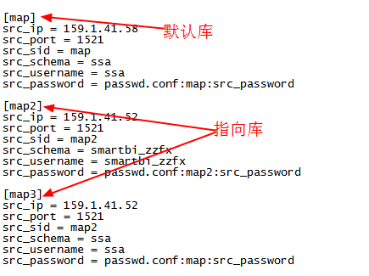
Oracle连不上-tnsnames.ora配置信息未连上 | TO层报错 | Oracle连不上，报错提示 tnsnames.ora 配置信息未连上。 | 检查 tnsnames.ora 配置，map/map1 名称需与 ext_config.conf 中 src_sid 一致。 | Oracle,tnsnames.ora,配置信息,未连上,src_sid
Oracle连不上-用户名或者密码错误 | TO层报错 | Oracle连不上，报错提示用户名或者密码错误。 | 核对 passwd.conf 中密码配置与解密后的真实密码。 | Oracle,用户名,密码错误,passwd.conf
Oracle连不上-ip错误 | TO层报错 | Oracle连不上，报错提示 ip 错误。 | 核对 tnsnames.ora 中配置的 IP 是否正确。 | Oracle,ip错误,tnsnames.ora
Oracle连不上-解决方案 | TO层报错 | 从 ext_config.conf、passwd.conf、tnsnames.ora 三个配置文件找出Oracle连接串信息。 | 在服务器通过 sqlplus 看是否能连接，不能连接再看网络是否通，如果不能连通则需要填网络打通申请单，否则就需找源系统要新的数据库连接信息，验证sqlplus能连接后修改配置文件。 sqlplus 用户名/密码@ip/实例名，例如 sqlplus ssa/ssa@132.1.70.96/bimeta | Oracle,连接串,sqlplus,网络打通,申请单
表不存在报错 | TO层报错 | DataStage 抽数报错：表不存在。 | 在服务器通过 sqlplus 用户名/密码@ip/实例名 去连源系统数据库，通过 desc schema.源系统表名 命令查看表是否存在，再去找源系统说给的这个库表不存在。 | 表不存在,desc,sqlplus,schema
字段不存在报错 | TO层报错 | DataStage 抽数报错：字段不存在。 | 在服务器通过 sqlplus 用户名/密码@ip/实例名 去连源系统数据库，通过 select 不存在字段 from schema.源系统表名 where rownum < 1; 命令查看表是否存在，再去找源系统说给的这个库表的这个字段不存在。 | 字段不存在,sqlplus,rownum
空间满了 | TO层报错 | DataStage 抽数报错：空间满了。 | 删空间重新抽数。 | 空间满,删空间,重新抽数
截取日志爆满 | TO层报错 | 原因为源系统数据量很大，而DataStage抽数varchar长度比源系统短，导致每条数据会有日志截取警告，从而日志爆满，基本都是源系统字段扩长未通知。 | 处理方案是把源系统表结构和数仓表结构对比，找到不一样的字段（报错信息有该字段），然后数仓DataStage(两台机器都需要)、ddl、dml、gp库表的该字段扩长，还需清空日志。 查看源系统和数仓表结构方法：在服务器通过 sqlplus 用户名/密码@ip/实例名 去连源系统数据库，通过 desc schema.源系统表名 命令查看源系统表结构；在服务器通过 psql -d njdwdb -h 159.1.41.222 -U labdata 去连GP数据库（生产ip为132.1.96.1），通过 \d schema.数仓表名 命令查看数仓表结构。 清日志方法：su - dsadm；uvsh；LOGTO edw_aas；SELECT * FROM DS_JOBS WHERE NAME ='aas_pr_mid'; CLEAR.FILE RT_LOG18。注意：生产132.1.96.38、132.1.96.39两台机器都需清一下。 | 截取日志,日志爆满,字段扩长,desc,psql,DS_JOBS,清日志 |  | 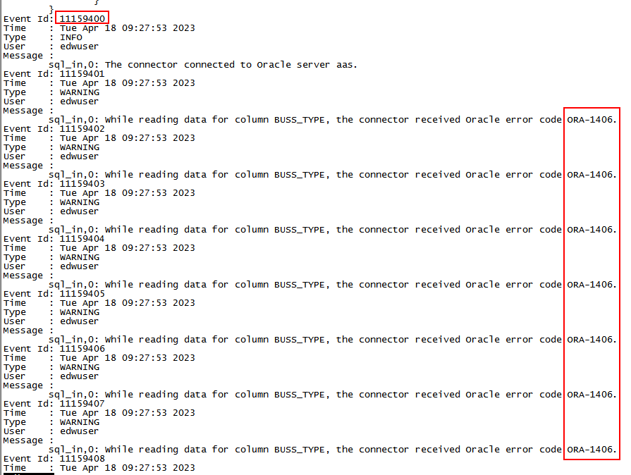 | 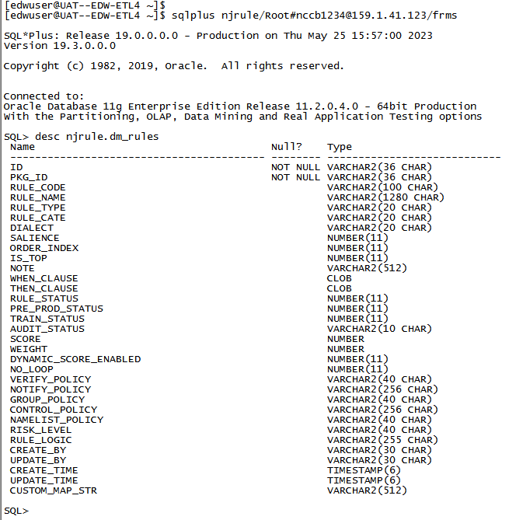 | 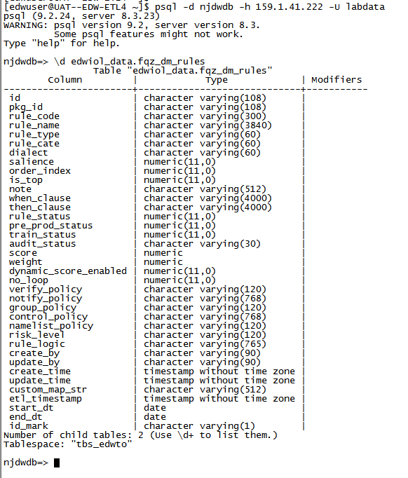
快照过旧 ORA-01555 | TO层报错 | Message: ORA-01555: snapshot too old。在抽数的时间段内源系统表数据更新了，导致快照过旧报错。 | 处理方案是重跑。 | ORA-01555,snapshot too old,快照过旧,重跑
特殊字符报错-0x00 | TO层报错 | 原因：数据文件存在不可见0x00特殊字符。 | 解决方案：通过shell去掉0x00特殊字符，重跑T层即可。 sh /home/edwuser/edwscript/script/shell/replace_0x00.sh 20221231 itl_pms_dxloanbal 处理完后需在生产T层调度跑批命令这块加上如上shell语句。 | 0x00,特殊字符,replace_0x00.sh,T层,重跑
数仓默认分隔符报错 | TO层报错 | /edwdata/ste/edw/input/20230331/aas。数仓默认分隔符为^O，而某条数据刚好包含了^O，推文件需找源系统处理，DataStage抽数需按如下步骤处理。 | DataStage抽数处理步骤： 2.1 登录DataStage客户端对应系统：生产host为 pkedwpap01p 对应132.1.96.38服务器、pkedwpap02p 对应132.1.96.39服务器，用户和密码都为 isadmin； 2.2 找到对应作业，打开sql_in； 2.3 加上去数仓默认分隔符逻辑：replace(replace(replace(字段中文名,chr(10),''),chr(13),''),chr(15),'')； 2.4 重新编译跑批。 注意：生产 pkedwpap01p、pkedwpap02p 两台DataStage都需要修改，编译完后作业的窗口一定要记得×掉，如果未×掉，下次再进相同的作业编译会出现作业被锁的情况。 解锁作业：su - dsadm；uvsh；LOGTO UV；LIST.READU；UNLOCK USER 33088 ALL | ^O,默认分隔符,chr(15),DataStage,sql_in,isadmin,作业被锁,UNLOCK USER |  | 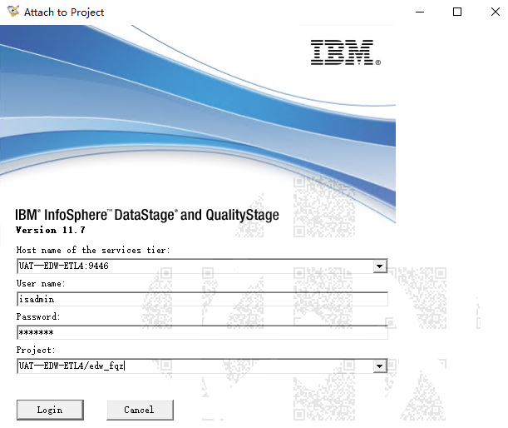
其他特殊字符报错 | TO层报错 | 其他特殊字符导致抽数报错。 | 需手动找到报错数据，联系源系统，DataStage无法通过replace去掉，则需要从源系统数据层面去解决。 | 特殊字符,replace,源系统
回车换行报错(missing date) | TO层报错 | 出现 missing date 的报错基本都是字段数据有回车换行。报错字段的上一个字段有回车换行；少字段也是这个报错。 | DataStage处理方法（增量算法可直接找到换行数据，手动删除）： 1.1 登录DataStage客户端对应系统：生产host为 pkedwpap01p 对应132.1.96.38服务器、pkedwpap02p 对应132.1.96.39服务器，用户和密码都为 isadmin； 1.2 找到对应作业，打开sql_in； 1.3 加上去回车换行逻辑（注意是报错的上一个字段）：replace(replace(字段中文名,chr(10),''),chr(13),'')； 1.4 重新编译跑批。 注意：生产 pkedwpap01p、pkedwpap02p 两台DataStage都需要修改，编译完后作业的窗口一定要记得×掉。 解锁作业：su - dsadm；uvsh；LOGTO UV；LIST.READU；UNLOCK USER 33088 ALL | missing date,回车换行,chr(10),chr(13),少字段,DataStage
回车换行报错-推文件处理方法 | TO层报错 | 推文件导致的回车换行报错。 | 联系推文件源系统哪个字段有回车换行，叫他们处理好，重新推文件。 | 推文件,回车换行,源系统
表结构不一致-多字段 | TO层报错 | Datastage一般不会多字段，除非开发有问题。推文件字段多了。 | 推文件字段多了，叫源系统重新推。 注：当数据本身包含数仓默认分隔符的时候，也会报多字段报错，解决办法看第三大点第2小点。 | 多字段,表结构不一致,推文件,默认分隔符
表结构不一致-字段类型不一致 | TO层报错 | 源系统数值型字段扩长、源系统varchar类型字段扩长（该报错一般不会有，DataStage会截取）导致字段类型不一致。 | 定位到字段类型不一致字段，与源系统确认好后，手动将 ds、dml/itl、gpTO表字段扩长，虚拟机维护到位。 | 字段类型不一致,数值型,varchar,扩长,dml,gpTO
主键重复 | TO层报错 | 抽数报错：主键重复。 | 找到重复语句，跟源系统沟通是脏数据还是有用数据，脏数据叫源系统删除重新抽数即可，如果是有用数据则需要重新定主键开发。 | 主键重复,脏数据,重新定主键
404：没有找到数据文件 | TO层报错 | 404：没有找到数据文件，多出现在互金文件中。 | 用跑批命令去找数据文件。 | 404,数据文件,互金,跑批命令

